상품제안서
엔보우 메탈 USB U-01(8GB~64GB) | 상품코드: S25498

 |  |  |  |  |  |  | 02-713-8555 | www.synergygift.co.kr
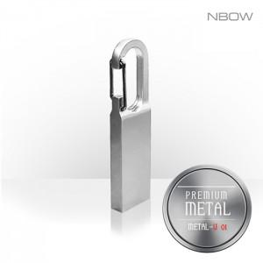

【상세/제작정보】

【인쇄/포장옵션】 | 레이저 / 포장지포장

【공급단가】 | 수량 | 100~ | 300~ | 500~ | 1,000~ | 3,000~
*VAT별도 | 8GB | 3,630원 | 3,540원 | 3,400원 | 3,310원 | 3,220원
 | 16GB | 4,770원 | 4,650원 | 4,460원 | 4,350원 | 4,230원
 | 32GB | 5,110원 | 4,980원 | 4,780원 | 4,660원 | 4,530원
 | 64GB | 5,560원 | 5,430원 | 5,210원 | 5,070원 | 4,940원

【상품 URL】 | https://www.synergygift.co.kr:443/src/goods_detail.php?gdno=25498

